1
República de Panamá
CONTRALORÍA GENERAL DE LA REPÚBLICA
Instituto Nacional de Estadística y Censo

VOLUMEN DE AGUA SUBTERRÁNEA EXTRAÍDA PARA POTABILIZACIÓN
EN LA REPÚBLICA, SEGÚN PROVINCIA: AÑOS 2017-21

Provincia | Volumen de agua subterránea (en miles de m3)

 | 2017 | 2018 | 2019 | 2020 | 2021 (P)

TOTAL | 31,956.2 | 33,801.0 | 33,568.2 | 33,458.5 | 36,750.1
Bocas del Toro | 572.2 | 549.7 | 595.0 | 464.6 | 835.2
Coclé | 6,585.1 | 7,294.8 | 7,346.8 | 6,881.0 | 7,211.0
Colón | 45.8 | 36.2 | 17.3 | 32.9 | 72.9
Chiriquí | 6,866.6 | 7,165.6 | 6,518.2 | 6,475.5 | 6,698.2
Darién | 1,207.5 | 1,272.8 | 1,157.6 | 1,027.1 | 1,096.4
Herrera | 2,614.1 | 2,676.3 | 2,668.1 | 2,876.8 | 3,554.3
Los Santos | 3,795.2 | 4,198.4 | 4,665.8 | 4,610.9 | 4,630.7
Panamá | 122.4 | 68.4 | 52.1 | 52.7 | 93.7
Panamá Oeste | 5,719.0 | 5,791.3 | 5,727.8 | 5,866.7 | 6,007.6
Veraguas | 4,428.3 | 4,747.4 | 4,819.5 | 5,170.1 | 6,550.0

(P) Cifras preliminares.
Fuente: Instituto de Acueductos y Alcantarillados Nacionales (Idaan).

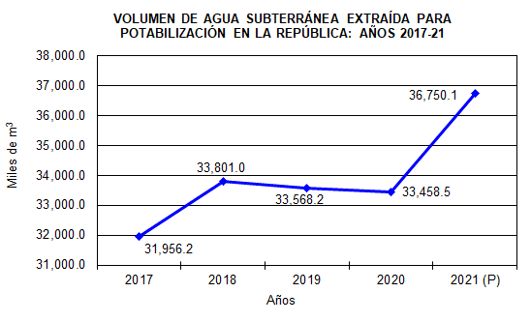
 | Años | Miles de m3
 | 2016 | 32,737.8
 | 2017 | 31,956.2
 | 2018 | 33,801.0
 | 2019 | 33,568.2
 | 2020 | 33,458.5
 | 2021 (P) | 36750.1

